入力シート
「避難確保計画作成シート」

【注意！！！】
・本シートは、避難確保計画を簡易に作成することを目的としたものです。このため、出力シート上に作成される計画内容は、必ずしも各施設の状況を反映したものとはなりません。適切な計画を作成するため、各施設においてはシート上に作成された計画内容を十分確認し、必要な場合修正してください。 ・シートの性質上、文字がつぶれたりする場合がありますので、その場合は適宜エクセルシートの大きさを変えるなどで表示内容を調整してください。 ・太枠線内のオレンジ色付けされた部分に入力してください。 ・出力シートに直接入力が必要となる項目があります。また、出力シートの内容の修正は、直接出力シートに対して行ってください。

入力項目 |  | 入力セル |  |  |  |  |  |  | 入力例
（施設の情報）

 | 計画作成年月日 | 2023 | 年 |  | 月 |  | 日 |  | 2022-07-01

 | 施設名 | ○○病院 |  |  |  |  |  |  | ○○病院

 | 住所 | 盛岡市○○ |  |  |  |  |  |  | 盛岡市○○町○番○号

 | 所在市町村名 | 盛岡市 |  |  |  |  |  |  | 盛岡市 |  | 市による避難情報（高齢者等避難、避難指示）の発令の対象となる、施設の所在地の地区名を記載 ※避難情報は地区名単位で発令します。 例：仙北一丁目、本宮六丁目

 | 所在地区名（避難情報の発令先地区名） | 盛岡市○○ |  |  |  |  |  |  | 盛岡市○○町

施設の収容人数の状況

 | 昼間 | 施設職員 |  | 名 |  | 利用者 |  | 名 | 施設職員5名 利用者10名 |  | 時間帯毎の施設職員数、利用者数を記入します。 休日の体制が平日とは異なる場合、休日設定の有無で「平日と異なる」を選択してください。

 | 夜間 | 施設職員 |  | 名 |  | 利用者 |  | 名 | 施設職員2名 利用者10名

 | 休日 | 休日設定の有無 |  |  |  | 平日と異なる |  |  | 平日と同じ／平日と異なる

 |  | 施設職員 |  | 名 |  | 利用者 |  | 名 | 施設職員5名 利用者10名

（河川に係る情報） |  |  |  |  |  |  |  |  |  |  | 盛岡市ホームページの「盛岡市防災マップ」や「もりおか便利マップ」等を参考に、施設周辺で浸水を引き起こす恐れのある河川、水位観測所及びその基準水位について確認しましょう。

対象河川①

 | 浸水想定区域を持つ河川名 | 北上川 |  |  |  |  |  |  | 北上川 |  |  | http://kasen.pref.iwate.jp/iwate/servlet/Gamen30Servlet

 | 参照する水位観測所 | 館坂橋 |  |  |  |  |  |  | 館坂橋 |  |  | ↑「岩手県河川情報システム」へのリンク 各河川の水位観測所地点の氾濫注意水位、避難判断水位、氾濫危険水位はこちらから確認できます。

 | 氾濫注意水位 | 2ｍ |  |  |  |  |  |  | 2.0ｍ

 | 避難判断水位 | 2.5ｍ |  |  |  |  |  |  | 2.5ｍ

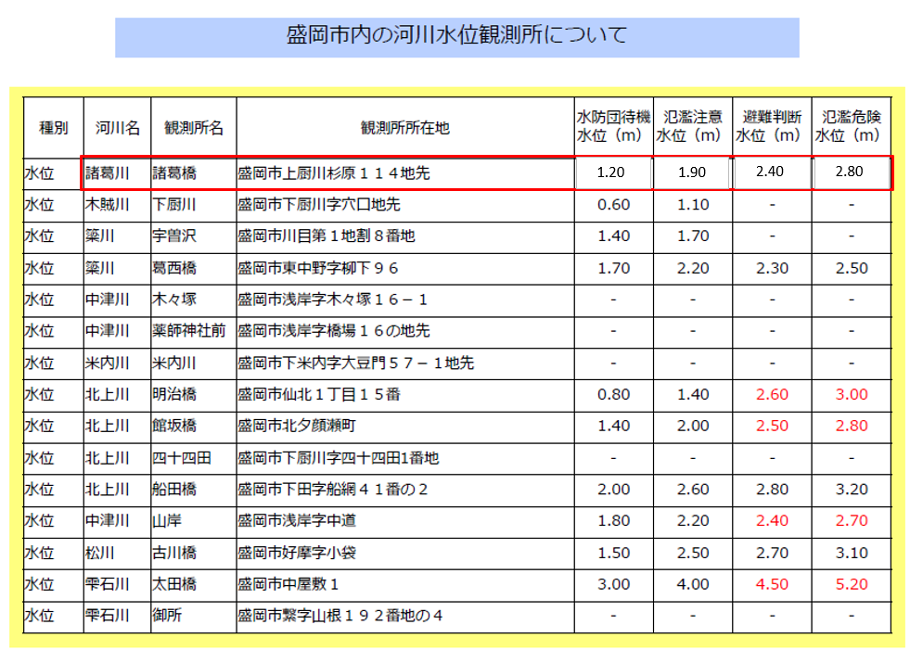
 | 氾濫危険水位 | 2.8ｍ |  |  |  |  |  |  | 2.8ｍ

対象河川②（ある場合）

 | 浸水想定区域を持つ河川名 | 雫石川 |  |  |  |  |  |  | 雫石川

 | 参照する水位観測所 | 太田橋 |  |  |  |  |  |  | 太田橋

 | 氾濫注意水位 | 4.0ｍ |  |  |  |  |  |  | 4.0ｍ

 | 避難判断水位 | 4.5ｍ |  |  |  |  |  |  | 4.5ｍ

 | 氾濫危険水位 | 5.2ｍ |  |  |  |  |  |  | 5.2ｍ

対象河川③（ある場合）

 | 浸水想定区域を持つ河川名 | 中津川 |  |  |  |  |  |  | 中津川

 | 参照する水位観測所 | 山岸 |  |  |  |  |  |  | 山岸

 | 氾濫注意水位 | 2.2ｍ |  |  |  |  |  |  | 2.2ｍ

 | 避難判断水位 | 2.4ｍ |  |  |  |  |  |  | 2.4ｍ

 | 氾濫危険水位 | 2.7ｍ |  |  |  |  |  |  | 2.7ｍ

（情報入手手段）

 | 洪水予報等の市町村からの入手方法 | メール |  |  |  |  |  |  | メール

 | 市町村の情報サイト | https://www.city.morioka.iwate.jp/ |  |  |  |  |  |  | https://www.city.morioka.iwate.jp/

 | 市町村からの緊急速報メールの受信の有無 |  |  | ○：有り、－：無し |  |  |  |  | ○／－

 | 市町村への連絡先部局名 |  |  |  |  |  |  |  | ○○課（←施設の担当課を記入してください。）

 | 市町村の連絡先部局に係る電話番号 |  |  |  |  |  |  |  | 03-1234-5678

（避難に関する情報）

避難場所

 | 避難場所名 | ○○地区活動センター |  |  |  |  |  |  | 盛岡地区活動センター

 | 避難場所の住所 | 盛岡市○○町○番○号 |  |  |  |  |  |  | 盛岡市○○町○番○号 |  | 避難場所を設定し、設定した場所や避難ルートが避難時に浸水などで通行困難とならないことを確認してください。

 | 避難場所までの移動距離・所要時間 | 0 |  | ｍ | 0 |  | 分 |  | 500m 20分

 | 避難場所までの移動手段 | 車両 |  |  | 車両の場合 |  |  | 台 | 徒歩／車両 4台

屋内安全確保を図る場所 |  |  |  |  |  |  |  |  |  |  | 想定浸水深が浅く、夜間や大雨等、立ち退き避難が困難な場合、施設内の屋内安全確保（垂直避難）を図る場所（施設内で高い場所）を設定してください。

 |  | ３階○○室 |  |  |  |  |  |  | ３階○○室

（避難の確保を図るための施設の整備に関する情報）

情報収集・伝達に係る機材等 |  |  |  |  |  |  |  |  |  |  | 情報収集等に用いる機材として位置付けられている場合、「有」を選択し、その台数等を記載します。 左記載の機材以外については、「その他」の欄に機材名と台数（例：トランシーバー4台、ソーラー充電器2器）を記載して下さい。

 | テレビ | 無 |  |  | 有りの場合→ |  |  | 台 | 無／有 3台

 | ラジオ | 無 |  |  | 有りの場合→ |  |  | 器 | 無／有 5器

 | タブレット端末 | 無 |  |  | 有りの場合→ |  |  | 台 | 無／有 2台

 | ファックス | 無 |  |  | 有りの場合→ |  |  | 台 | 無／有 2台

 | 携帯電話 | 無 |  |  | 有りの場合→ |  |  | 台 | 無／有 5台

 | 携帯電話用バッテリー | 無 |  |  | 有りの場合→ |  |  | 個 | 無／有 3個

 | 乾電池 | 無 |  |  | 有りの場合→ |  |  | 個 | 無／有 20個

 | その他

避難誘導に係る機材等

 | 従業員名簿 | 無 |  |  |  |  |  |  | 無／有

 | 利用者名簿 | 無 |  |  |  |  |  |  | 無／有

 | 案内旗 | 無 |  |  | 有りの場合→ |  |  | 枚 | 無／有 1枚

 | 携帯電話 | 無 |  |  | 有りの場合→ |  |  | 台 | 無／有 5台

 | 携帯電話用バッテリー | 無 |  |  | 有りの場合→ |  |  | 個 | 無／有 3個

 | 拡声器 | 無 |  |  | 有りの場合→ |  |  | 台 | 無／有 1台

 | 懐中電灯 | 無 |  |  | 有りの場合→ |  |  | 台 | 無／有 5台

 | 乾電池 | 無 |  |  | 有りの場合→ |  |  | 個 | 無／有 20個

 | ライフジャケット | 無 |  |  | 有りの場合→ |  |  | 着 | 無／有 10着

 | 蛍光塗料 | 無 |  |  | 有りの場合→ |  |  | 個 | 無／有 1個

 | その他

屋内安全確保に係る機材等

 | 水 | 無 |  |  | 有りの場合→ |  |  | 日分 | 無／有 3日分 | 盛岡市地域防災計画においては３日分の水と食料の確保を推奨しています。

 | 食料 | 無 |  |  | 有りの場合→ |  |  | 日分 | 無／有 3日分

 | 寝具 | 無 |  |  | 有りの場合→ |  |  | 人分 | 無／有 10人分

 | 防寒具 | 無 |  |  | 有りの場合→ |  |  | 人分 | 無／有 10人分

 | その他

施設利用者に係る機材等

 | おむつ | 無 |  |  | 有りの場合→ |  |  | 枚 | 無／有 100枚

 | おしりふき | 無 |  |  | 有りの場合→ |  |  | 枚 | 無／有 100枚

 | おやつ | 無 |  |  | 有りの場合→ |  |  | 個 | 無／有 30個

 | おんぶひも | 無 |  |  | 有りの場合→ |  |  | 個 | 無／有 3個

 | その他

その他の機材等

 | ウエットティッシュ | 無 |  |  | 有りの場合→ |  |  | 枚 | 無／有 100枚

 | ゴミ袋 | 無 |  |  | 有りの場合→ |  |  | 枚 | 無／有 10枚

 | タオル | 無 |  |  | 有りの場合→ |  |  | 枚 | 無／有 10枚

 | その他

浸水を防ぐための機材等

 | 土のう | 無 |  |  | 有りの場合→ |  |  | 個 | 無／有 20個

 | 止水板 | 無 |  |  | 有りの場合→ |  |  | 台 | 無／有 2台

 | その他

（教育・訓練に関する情報）

研修実施（毎年） |  |  |  |  |  |  |  |  |  |  | この入力シートでは年２回の研修、訓練の実施を想定していますが、さらに複数回実施する場合は、出力シートを直接修正してください。

 | 研修対象者① | 全従業員 |  |  |  |  |  |  | 新規採用の従業員

 | 研修実施月① | 4 |  | 月 |  |  |  |  | 4月

 | 研修の内容① | 防災情報及び避難誘導 |  |  |  |  |  |  | 防災情報及び避難誘導 |  | 訓練は出水期（７～10月）以外で実施し、訓練の結果を当該避難確保計画の見直しに活用しましょう。

 | 研修対象者② |  |  |  |  |  |  |  | 全従業員

 | 研修実施月② |  |  | 月 |  |  |  |  | 5月

 | 研修の内容② |  |  |  |  |  |  |  | 避難誘導

訓練実施（毎年）

 | 訓練対象者① | 新規採用の従業員 |  |  |  |  |  |  | 新規採用の従業員

 | 訓練実施月① | 4 |  | 月 |  |  |  |  | 4月

 | 訓練の内容① | 避難誘導 |  |  |  |  |  |  | 避難誘導

 | 訓練対象者② | 全従業員 |  |  |  |  |  |  | 全従業員

 | 訓練実施月② | 5 |  | 月 |  |  |  |  | 5月

 | 訓練の内容② | 情報収集・伝達及び避難誘導 |  |  |  |  |  |  | 情報収集・伝達

 | 訓練の内容③ | 利用者家族への情報伝達手段（メール、電話等）の確認訓練 |  |  |  |  |  |  | 保護者への引き渡し訓練

 | 訓練実施月③ | 5 |  | 月 |  |  |  |  | ５月

出力シート
洪水時の避難確保計画

○○病院

2023年 月 日 作成

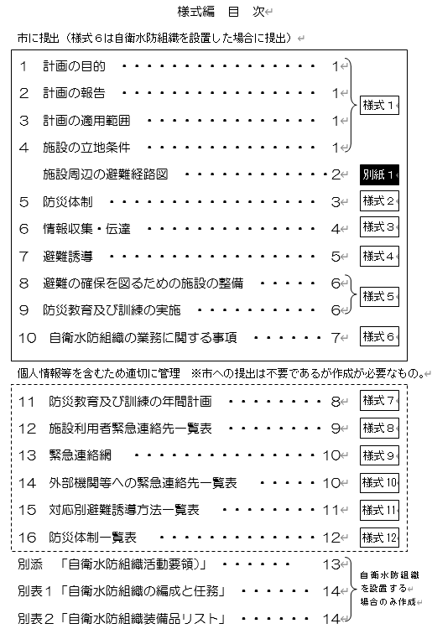

様式１

１ 計画の目的
この計画は、水防法第15条の３第１項に基づくものであり、本施設の利用者の洪水時の円滑かつ迅速な避難の確保を図ることを目的とする。 |  |  |  |  |  |  |  |  |  |  | .

２ 計画の報告
計画を作成及び必要に応じて見直し・修正をしたときは、水防法第15条の３第２項に基づき、遅滞なく、当該計画を市長へ報告する。

３ 計画の適用範囲
この計画は、本施設に勤務又は利用する全ての者に適用するものとする。

【施設の状況】

 | 人 数
 | 昼間・夜間 |  |  |  | 休日
 | 利用者 |  | 施設職員 |  | 利用者 |  | 施設職員
 | 昼間 |  | 昼間
 | 0名 |  | 0名 |  | 休日 |  | 休日
 | 夜間 |  | 夜間 |  | 0名 |  | 0名
 | 0名 |  | 0名

４ 施設の立地条件（盛岡市防災マップで確認。該当する区分に○を記入。） |  |  |  |  |  |  |  |  |  | ←施設の立地条件を入力願います。
 |  | 洪水浸水想定区域内 ※区域内の場合、以下（１）～（３）を確認
 |  | 洪水浸水想定区域外

 | ・洪水浸水想定区域内の場合
 | （１）早期の立退き避難が必要な区域か確認
 |  | 早期の立退き避難が必要な区域であり、河岸浸食によって家屋倒壊等の危険がある区域
 |  | 早期の立退き避難が必要な区域であり、氾濫流によって家屋倒壊等の危険がある区域
 |  | 上記以外

 | （２）浸水深
 |  | 10.0ｍ以上の区域
 |  | 5.0～10.0ｍ未満の区域
 |  | 3.0～5.0ｍ未満の区域
 |  | 0.5～3.0ｍ未満の区域
 |  | 0.5ｍ未満の区域

 | （３）近隣の地下道・アンダーパスの有無
 |  | 有
 |  | 無
 | ※アンダーパス…立体交差の方式のうち，道路を掘り下げて交差する道路の下をくぐる形にしたもの

別紙１
【施設周辺の避難経路図】
洪水時の避難場所は、洪水ハザードマップの想定浸水域および浸水深から、以下の場所とする。

避難経路図

 | 施設及び避難先の位置と、施設から避難先までの避難ルートを貼り付けて下さい。

 | 施設所在地 |  |  | ○○病院（盛岡市○○）
 | 避難場所（施設名及び所在地） |  |  | ○○地区活動センター（盛岡市○○町○番○号）

様式２
５ 防災体制
防災体制は、以下のとおり設置する。

注意体制確立
【防災体制確立の判断時期及び役割分担】
体制確立の判断時期 |  |  |  |  | 体制 | 活動内容 |  | 対応要員
以下のいずれかに該当する場合 |  |  |  |  |  | 気象・水位情報等の収集 |  | 情報収集伝達要員
Ø | 盛岡市に洪水注意報発表
Ø | 北上川（館坂橋観測所地点）氾濫注意情報発表 |  |  |  |  | 事前休業、臨時休業の判断 |  | 管理権限者
Ø | 北上川（館坂橋観測所地点）氾濫注意水位（2ｍ）超過
Ø | 雫石川（太田橋観測所地点）氾濫注意情報発表 |  |  |  |  | 職員の参集(夜間の場合) |  | 避難誘導要員
Ø | 雫石川（太田橋観測所地点）氾濫注意水位（4.0ｍ）超過
Ø | 中津川（山岸観測所地点）氾濫注意情報発表 |  |  |  |  | 資器材の準備(夜間の場合) |  | 情報収集伝達要員
Ø | 中津川（山岸観測所地点）氾濫注意水位（2.2ｍ）超過

警戒体制確立
以下のいずれかに該当する場合 |  |  |  |  |  | 気象・水位情報等の収集 |  | 情報収集伝達要員
Ø | 盛岡市に洪水警報発表
Ø | 盛岡市○○地区に高齢者等避難の発令 |  |  |  |  | 使用する資器材の準備 |  | 避難誘導要員

Ø | 北上川（館坂橋観測所地点）氾濫警戒情報発表 |  |  |  |  | 関係機関・利用者家族への事前連絡 |  | 情報収集伝達要員
Ø | 北上川（館坂橋観測所地点）避難判断水位（2.5ｍ）超過
Ø | 雫石川（太田橋観測所地点）氾濫警戒情報発表
Ø | 雫石川（太田橋観測所地点）避難判断水位（4.5ｍ）超過 |  |  |  |  | 周辺住民への事前協力依頼 |  | 情報収集伝達要員
Ø | 中津川（山岸観測所地点）氾濫警戒情報発表
Ø | 中津川（山岸観測所地点）避難判断水位（2.4ｍ）超過 |  |  |  |  | 要配慮者の避難誘導 |  | 避難誘導要員

非常体制確立
以下のいずれかに該当する場合 |  |  |  |  |  | 施設内全体の避難誘導 |  | 避難誘導要員
Ø | 盛岡市○○地区に避難指示の発令

Ø | 北上川（館坂橋観測所地点）氾濫危険情報発表
Ø | 北上川（館坂橋観測所地点）氾濫危険水位（2.8ｍ）超過
Ø | 雫石川（太田橋観測所地点）氾濫危険情報発表
Ø | 雫石川（太田橋観測所地点）氾濫危険水位（5.2ｍ）超過
Ø | 中津川（山岸観測所地点）氾濫危険情報発表
Ø | 中津川（山岸観測所地点）氾濫危険水位（2.7ｍ）超過
表内の事項のほか、統括管理者の指揮命令に従うものとする。

様式３
６ 情報収集及び伝達
(1) 情報収集
収集する主な情報及び収集方法は、以下のとおりとする。

収集する情報 |  | 収集方法
気象情報 |  | テレビ
 |  | ラジオ
 |  | インターネット
 |  | Ø | 気象庁HP（https://www.jma.go.jp/）
洪水予報 |  | いわてモバイルメール
河川水位 |  | Ø | 「岩手県河川情報システム」の北上川（館坂橋観測所地点）,雫石川（太田橋観測所地点）,中津川（山岸観測所地点）の水位到達情報発表状況

 |  | インターネット
 |  | Ø | 「岩手県河川情報システム」の北上川（館坂橋観測所地点）,雫石川（太田橋観測所地点）,中津川（山岸観測所地点）の水位観測所の水位

 |  |  | （http://kasen.pref.iwate.jp/）
 |  | Ø | 気象庁HPの洪水予報のサイト（https://www.jma.go.jp/jp/flood/）

避難情報 |  | テレビ
高齢者等避難 |  | ラジオ
避難指示 |  | インターネット
緊急安全確保 |  | Ø | いわて防災情報ポータル
 |  |  | （https://iwate.secure.force.com/）
 |  | Ø | 盛岡市ホームページ
 |  |  | （https://www.city.morioka.iwate.jp/）
 |  | Ø | 盛岡市公式SNS（X、Facebook、LINE）
 |  | 盛岡市の避難情報に係る緊急速報メール
※ | 停電時は、ラジオ、タブレット、携帯電話を活用して情報を収集するものとし、これに備えて、乾電池、バッテリー等を備蓄する。

※ | 提供される情報に加えて、雨の降り方、施設周辺の水路や道路の状況、斜面に危険な前兆が無いか等、施設内から確認を行う。

(2) 情報伝達
①施設職員には「施設内緊急連絡網」に基づき、口頭、電話、メール等で情報伝達を行う。また、施設利用者には館内放送や掲示板を用いて、体制の確立状況、気象情報、洪水予報等の情報伝達を行う。

②徒歩や公共交通機関等を用いての広域避難が困難な者がいる場合には、避難困難者の状況や人数について市に報告する。

③市への連絡先は以下とする。
 | 盛岡市 （計画提出の窓口となる所管課）
 | 盛岡市危機管理防災課 019-603-8031（防災担当課）

様式４
７ 避難誘導
避難誘導については、次のとおり行う。
(1)避難場所
避難場所は下表のとおりとする。また、悪天候の中の避難や、夜間の避難は危険を伴うことから、施設における想定浸水深が浅く、建物が堅牢で家屋倒壊のおそれがない場合、屋内安全確保を図るものとする。その場合は、備蓄物資を用意する。

(2)避難経路
避難場所までの避難経路については、「別紙１ 避難経路図」のとおりとする。

(3)避難誘導
避難先までの移動手段は、以下のとおりとする。

 |  | 名 称 |  | 移動距離 |  | 移動手段 |  | 所要時間
避難場所 |  | ○○地区活動センター |  | 0m |  | 車両 0台 |  | 0分

屋内安全確保 |  | ３階○○室

(4)避難を開始する時期・判断基準
避難を開始する時期：３ページの警戒体制確立時
判断基準：以下のいずれかに該当する場合
 | ・ | 盛岡市に洪水警報発表
 | ・ | 盛岡市○○地区に高齢者等避難の発令
 | ・ | 北上川（館坂橋観測所地点）氾濫警戒情報発表
 | ・ | 北上川（館坂橋観測所地点）避難判断水位（2.5ｍ）超過
 | ・ | 雫石川（太田橋観測所地点）氾濫警戒情報発表
 | ・ | 雫石川（太田橋観測所地点）避難判断水位（4.5ｍ）超過
 | ・ | 中津川（山岸観測所地点）氾濫警戒情報発表
 | ・ | 中津川（山岸観測所地点）避難判断水位（2.4ｍ）超過

様式５
８ 避難の確保を図るための施設の整備
情報収集・伝達及び避難誘導の際に使用する資機材等については、下表「避難確保資器材等一覧」に示すとおりである。 これらの資器材等については、日頃からその維持管理に努めるものとする。

避難確保資器材等一覧
 | 備 蓄 品
 | 情報収集 ・伝達

 | 避難誘導

 | 屋内安全確保に係る機材等

 | 施設利用者に係る機材等

 | その他の 機材等

 | ※常備薬等、施設利用者に必要な資器材等についてよく確認すること。

 | 浸水を防ぐための対策

９ 防災教育及び訓練の実施
従業員、施設利用者等への防災教育及び訓練は、以下の通り実施する。年間の教育及び訓練計画は毎年４月に作成する。

■防災に係る研修
毎年4月に全従業員を対象に防災情報及び避難誘導に関する研修を実施する。

■防災訓練
毎年4月に新規採用の従業員を対象に避難誘導に関する訓練を実施する。毎年5月に全従業員を対象に情報収集・伝達及び避難誘導に関する訓練を実施する。

施設関係者以外の関係者が参加する訓練として、利用者家族への情報伝達手段（メール、電話等）の確認訓練を毎年5月に実施する。

様式６
10 自衛水防組織の業務に関する事項
※ 自衛水防組織を設置する場合には、様式７を参考に加筆・修正してくださ い。また、あわせて別表１・２を作成してください。

(1)別添「 自衛水防組織活動要領」に基づき自衛水防組織を設置する。

(2)自衛水防組織においては、以下のとおり訓練を実施するものとする。
①毎年４月に新たに自衛水防組織の構成員となった従業員を対象として研修を実施する。

②毎年５月に行う全従業員を対象とした訓練に先立って、自衛水防組織の全構成員を対象として情報収集・伝達及び避難誘導に関する訓練を実施する。

(3)自衛水防組織の報告
自衛水防組織を組織または変更をしたときは、水防法第１５条の３第２項に基づき、遅滞なく、当該計画を市長へ報告する。

様式７
11 防災教育及び訓練の年間計画

実施予定日
（ 月 日）

実施予定日
（ 月 日）

実施予定日
（ 月 日）

実施予定日
（ 月 日）

実施予定日
（ 月 日）

実施予定日
（ 月 日）

実施予定日
（ 月 日）

実施予定日
（ 月 日）

実施予定日
（ 月 日）

実施予定日
（ 月 日）

実施予定日
（ 月 日）

様式８
12 施設利用者緊急連絡先一覧表

施設利用者 |  |  |  | 緊急連絡先 |  |  |  |  | その他
氏名 | 年齢 | 住所 |  | 氏名 | 続柄 | 電話番号 | 住所 |  | （緊急搬送先等）

様式９
13 緊急連絡網

様式10
14 外部機関等への緊急連絡先一覧表

連絡先 |  | 担当部署 |  | 電話番号 |  | 連絡可能時間 |  | 備考
市町村（防災担当） |  | 危機管理防災課 |  | 019-603-8031
市町村（福祉担当）
消防署
警察署
避難誘導等の支援者
医療機関

様式11
15 対応別避難誘導方法一覧表

対応内容 | 氏名 | 避難先 |  | 移動手段 |  | 担当者 | 備考

様式12
16 防災体制一覧表

管理権限者（ |  |  |  | ）（代行者 |  |  |  | ）

 | 情報収集 伝達要員 | 担当者 |  |  |  | 役 割
 |  | 班長（ |  |  | ） | □自衛水防活動の指揮統制、状況の把握、情報内容の記録

 |  | 班員（ |  | ）名 |  | □館内放送等による避難の呼び掛け
 |  | ・ |  |  |  | □洪水予報等の情報の収集
 |  | ・ |  |  |  | □関係者及び関係機関との連絡
 |  | ・
 |  | ・

 | 避難誘導要員 | 担当者 |  |  |  | 役 割
 |  | 班長（ |  |  | ） | □避難誘導の実施
 |  | 班員（ |  | ）名 |  | □未避難者、要救助者の確認
 |  | ・
 |  | ・
 |  | ・
 |  | ・

自衛水防組織を設置する場合のみ作成
別添 「 自衛水防組織活動要領」

（自衛水防組織の編成）
第１条 管理権限者は、洪水時等において避難確保計画に基づく円滑かつ迅速な避難を確保するため、 自衛水防組織を編成するものとする。

２ 自衛水防組織には、統括管理者を置く。
(１) 統括管理者は、管理権限者の命を受け、自衛水防組織の機能が有効に発揮できるよう組織を統括する。

(２) 統括管理者は、洪水時等における避難行動について、その指揮、命令、監督等一切の権限を有する。

３ 管理権限者は、統括管理者の代行者を定め、当該代行者に対し、統括管理者の任務を代行するために必要な指揮、命令、監督等の権限を付与する。

４ 自衛水防組織に、班を置く。
(１) 班は、総括・情報班及び避難誘導班とし、各班に班長を置く。
(２) 各班の任務は、別表１に掲げる任務とする。
(３) 防災センター（最低限、通信設備を有するものとする）を自衛水防組織の活動拠点とし、防災センター勤務員及び各班の班長を自衛水防組織の中核として配置する。

（自衛水防組織の運用）
第２条 管理権限者は、従業員の勤務体制（シフト）も考慮した組織編成に努め、必要な人員の確保及び従業員等に割り当てた任務の周知徹底を図るものとする。

２ 特に、休日・夜間も施設内に利用者が滞在する施設にあって、休日・夜間に在館する従業員等のみによっては十分な体制を確保することが難しい場合は、管理権限者は、近隣在住の従業員等の非常参集も考慮して組織編成に努めるものとする。

３ 管理権限者は、災害等の応急活動のため緊急連絡網や従業員等の非常参集計画を定めるものとする。

（自衛水防組織の装備）
第３条 管理権限者は、自衛水防組織に必要な装備品を整備するとともに、適正な維持管理に努めなければならない。

(１) 自衛水防組織の装備品は、別表２「自衛水防組織装備品リスト」のとおりとする。
(２) 自衛水防組織の装備品については、統括管理者が防災センターに保管し、必要な点検を行うとともに点検結果を記録保管し、常時使用できる状態で維持管理する。

（自衛水防組織の活動）
第４条 自衛水防組織の各班は、避難確保計画に基づき情報収集及び避難誘導等の活動を行うものとする。

自衛水防組織を設置する場合のみ作成
別表１ 「自衛水防組織の編成と任務」

管理権限者（ |  |  |  | ）（代行者 |  |  |  | ）

 | 情報収集 伝達要員 | 担当者 |  |  |  | 役 割
 |  | 班長（ |  |  | ） | □自衛水防活動の指揮統制、状況の把握、情報内容の記録

 |  | 班員（ |  | ）名 |  | □館内放送等による避難の呼び掛け
 |  | ・ |  |  |  | □洪水予報等の情報の収集
 |  | ・ |  |  |  | □関係者及び関係機関との連絡
 |  | ・
 |  | ・

 | 避難誘導要員 | 担当者 |  |  |  | 役 割
 |  | 班長（ |  |  | ） | □避難誘導の実施
 |  | 班員（ |  | ）名 |  | □未避難者、要救助者の確認
 |  | ・
 |  | ・
 |  | ・
 |  | ・

別表２ 「自衛水防組織装備品リスト」

任務 |  |  | 装備品
総括・情報班 |  |  | 名簿（従業員、利用者等） 情報収集及び伝達機器（ラジオ、タブレット、トランシーバー、携帯電話等） 照明器具（懐中電灯、投光機等）

避難誘導班 |  |  | 名簿（従業員、利用者等） 誘導の標識（案内旗等） 情報収集及び伝達機器（タブレット、トランシーバー、携帯電話等） 懐中電灯 携帯用拡声器 誘導用ライフジャケット 蛍光塗料

